Buscar y Reemplazar
Buscar y Reemplazar
Practiquemos

La herramienta Buscar y reemplazar en Excel nos permite buscar elementos en nuestro libro, como un número o una cadena de texto en particular. Así también la herramienta Reemplazar la aplicamos cuando queremos sobreescribir un elemento después de haberlo encontrado
1. Busca los nombres con una "a" y cambialo a "A"
2. En la columna de Empleado hay registros con una "N", reemplazala por tu nombre
3. En la columna de Mes reemplaza el texto "no se capturó mes" por "Enero" y el texto "NO SE CAPTURÓ MES" por Diciembre
4. Reemplaza las comas por un espacio
CTRL + B
Abrir BUSCAR
CTRL + L
Abrir Reemplazar
CTRL + F
Abrir BUSCAR
CTRL + H
Abrir Reemplazar
Command + F
Abrir BUSCAR
Command + H
Abrir Reemplazar
 | Factura | Empleado | Mes | Monto | C. Costos
 | 65DA03 | DAVID,DIAZ | Enero | $5,511.00 | 14003
 | 222RA04 | RAYMUNDO,MORRONGO | Febrero | $5,527.00 | 14004
 | 21AN03 | ANDA,BARRIOS | Marzo | $5,538.00 | 14003
 | 134JU05 | JUNIBA,LEÓN | Abril | $5,554.00 | 14005
 | 36BE05 | BELEM,CASTAÑEDA | Mayo | $6,010.00 | 14005
 | 100IS03 | ISAAC,GONZALEZ | Junio | $6,507.00 | 14003
 | 95GI06 | GIOVANNY,GARZA | Julio | $6,612.00 | 14006
Teoría para repasar | 140KA05 | KARLA,MADRID | Agosto | $6,760.00 | 14005
Buscar o reemplazar texto y números | 198NA01 | NANCY,GUTIERREZ | NO SE CAPTURÓ MES | $7,351.00 | 14001
Buscar
 | 128JU07 | N | Octubre | $7,498.00 | 14007
 | 89FA02 | FABIOLA,GaRCIA | Noviembre | $7,704.00 | 14002
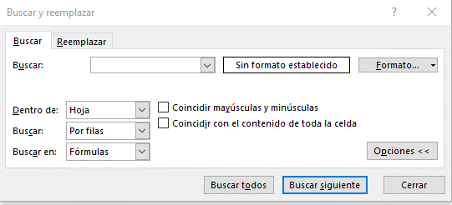
 | 77ED06 | EDUARDO,FIERROS | Diciembre | $7,733.00 | 14006
 | 264VI08 | VIRIDIANA,VALERIO | Enero | $7,865.00 | 14008
Cuadro de busqueda
 | 167MA03 | MARIA,BUSTOS | Febrero | $8,346.00 | 14003
Definición de formato
 | 160MA08 | MARIA,AVILES | Marzo | $8,535.00 | 14008
 | 46CA06 | CARLOS,CHOLICO | Abril | $8,862.00 | 14006
 | 201NE03 | NEIDA,HERNANDEZ | NO SE CAPTURÓ MES | $9,212.00 | 14003
 | 135KA04 | KAREN,LEPE | Octubre | $9,371.00 | 14004
Opciones Avanzadas de busqueda
 | 190MI05 | N | Noviembre | $9,523.00 | 14005
 | 117JO06 | JORGE,HERNANDEZ | Diciembre | $10,020.00 | 14006
 | 24AN05 | ANDREA,BECERRA | Enero | $10,063.00 | 14005
 | 183MA04 | MAYRA,ESTRADA | Febrero | $10,146.00 | 14004
 | 163MA07 | MARIA,BAUTISTA | no se capturó mes | $10,443.00 | 14007
 | 251TE06 | TENORIO,SANCHEZ | Diciembre | $10,908.00 | 14006
 | 82EM06 | N | Enero | $11,119.00 | 14006
 | 113JO07 | JOANES,HERNANDEZ | Febrero | $12,163.00 | 14007
Reemplazar
 | 63DA05 | DALIA,DELGADO | Marzo | $12,437.00 | 14005
 | 156MA06 | MANUEL,ALVAREZ | Abril | $12,958.00 | 14006
 | 245SA08 | SARAI,SALGADO | Septiembre | $13,514.00 | 14008
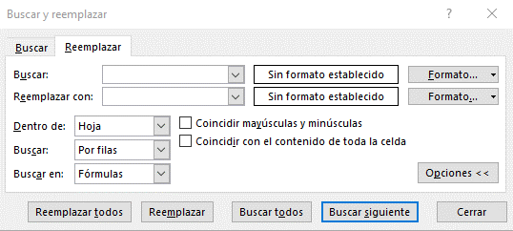
 | 254UR03 | URSULA,SOLANO | Octubre | $13,762.00 | 14003
Cuadro de reemplazo
 | 238RU02 | RUTH,ROJAS | Febrero | $14,479.00 | 14002
 | 234RO06 | ROSARIO,RAMOS | Marzo | $14,845.00 | 14006
Definición de formato
 | 86ES06 | ESMERALDA,GARAY | Abril | $14,933.00 | 14006
 | 231RO07 | ROSA,PULIDO | Mayo | $14,969.00 | 14007
 | 259VI08 | VIANEY,TINOCO | Junio | $14,982.00 | 14008
 | 179MA07 | MARISOL,DIAZ | Julio | $14,993.00 | 14007
Opciones Avanzadas de reemplazo
 | 55CI07 | CINTHIA,COVARRUBIAS | Agosto | $15,046.00 | 14007
 | 154LU05 | LUISA,MEDINA | Septiembre | $15,187.00 | 14005
 | 31AR04 | ARELI,CARDONA | Octubre | $15,324.00 | 14004
 | 145LA04 | LA,MARTINEZ | Noviembre | $15,362.00 | 14004
 | 263VI07 | VICTORIA,TREJO | Diciembre | $16,279.00 | 14007
 | 83ER03 | ERICA,GALICIA | Enero | $16,719.00 | 14003
 | 115JO01 | JONATHAN,HERNANDEZ | Febrero | $17,335.00 | 14001
Tip
Puedes usar caracteres comodín, como un asterisco (*) o un signo de interrogación (?), en sus criterios de búsqueda:
Asterisco para buscar cualquier cadena de caracteres. Por ejemplo, s*l devolverá tanto "sal" como "señal".
Signo de interrogación para buscar un solo carácter. Por ejemplo, s?l devolverá "sal" y "sol".
 | 122JO03 | JOSE,HUERTA | Marzo | $17,678.00 | 14003
 | 107JE07 | JENNI,GUTIERREZ | Abril | $18,179.00 | 14007
 | 79EL07 | ELIZABETH,FLORES | Enero | $18,844.00 | 14007
 | 219RA03 | RAMON,MOLINA | Febrero | $19,700.00 | 14003
 | 22AN07 | ANDREA,BARRON | Marzo | $20,507.00 | 14007
 | 268YE02 | YESSICA,VARGAS | Abril | $20,725.00 | 14002
 | 205NO06 | NORMA,IBARRA | Septiembre | $21,176.00 | 14006
 | 84ER07 | ERIK,GALLARDO | Octubre | $21,496.00 | 14007
 | 233RO03 | ROSA,RAMIREZ | Noviembre | $21,562.00 | 14003
 | 220RA02 | RAMONA,MORA | Diciembre | $21,595.00 | 14002
 | 10AL05 | ALBERTO,ALMANZA | Enero | $21,874.00 | 14005
 | 164MA08 | MARIA,BOCANEGRA | Febrero | $22,083.00 | 14008
 | 172MA04 | MARIA,CHAVEZ | Noviembre | $22,499.00 | 14004
 | 170MA05 | MARIA,CARMONA | Diciembre | $22,530.00 | 14005
 | 34BE07 | BEATRIZ,CASADO | Enero | $22,626.00 | 14007
 | 244SA05 | SARAI,RUIZ | Febrero | $22,651.00 | 14005
 | 114JO05 | JOHANA,HERNANDEZ | Marzo | $22,765.00 | 14005
 | 185MI05 | N | Abril | $23,003.00 | 14005
 | 104JA03 | JAHAZIEL,GUERRERO | NO SE CAPTURÓ MES | $23,102.00 | 14003
 | 240SA02 | SALVADOR,ROJO | Octubre | $23,215.00 | 14002
 | 171MA06 | MARIA,CASTILLO | Febrero | $23,709.00 | 14006
 | 248ST06 | STEPHANIE,SANCHEZ | Marzo | $23,821.00 | 14006
 | 258VE07 | VERONICA,TELLEZ | Abril | $24,889.00 | 14007
 | 101IT04 | ITZEL,GORIS | Mayo | $24,896.00 | 14004
 | 32AR05 | ARTEMIO,CARRILLO | Junio | $25,174.00 | 14005
 | 159MA02 | MARIA,AVENDAÑO | Julio | $25,624.00 | 14002
 | 97HE02 | HECTOR,GOMEZ | Agosto | $26,316.00 | 14002
 | 9AL07 | ALBERTO,ALDAPE | no se capturó mes | $26,414.00 | 14007
 | 23AN04 | ANDREA,BAZAN | Octubre | $26,522.00 | 14004
 | 17AN07 | ANA,AVENDAÑO | Noviembre | $26,585.00 | 14007
 | 246SE07 | SERGIO,SANCHEZ | Diciembre | $27,855.00 | 14007
 | 62CY02 | CYNTHIA,DELGADO | Enero | $27,916.00 | 14002
 | 133JU03 | JULIO,LAZOS | Febrero | $28,149.00 | 14003
 | 99IR06 | IRVING,GONZALEZ | Marzo | $28,854.00 | 14006
 | 153LU04 | LUIS,MEDINA | Abril | $29,071.00 | 14004
 | 214PA01 | PAOLA,MEJIA | Enero | $29,347.00 | 14001
 | 13AL07 | ALMA,ALVARADO | Febrero | $29,355.00 | 14007
 | 173MA06 | MARIA,CIAU | Marzo | $29,782.00 | 14006
 | 15AM03 | AMERICA,ARANDA | Abril | $30,008.00 | 14003
 | 87ES03 | N | Mayo | $30,022.00 | 14003
 | 109JE02 | JESICA,HERNANDEZ | Noviembre | $30,070.00 | 14002
 | 217PE04 | PERLA,MEZA | Diciembre | $30,646.00 | 14004
 | 265YA03 | YAMILETT,VARGAS | Enero | $31,573.00 | 14003
 | 28AN05 | ANGEL,CALZADILLAS | Febrero | $31,702.00 | 14005
 | 25AN07 | ANDREA,BELTRAN | Noviembre | $31,988.00 | 14007
 | 169MA03 | N | Diciembre | $32,035.00 | 14003
 | 228RO08 | ROEL,PEREZ | Enero | $32,767.00 | 14008
 | 253TE06 | TERESITA,SERRANO | Febrero | $32,937.00 | 14006
 | 73ED07 | EDGAR,ESCOBAR | Marzo | $33,661.00 | 14007
 | 103J.04 | J.,GUEREÑA | Abril | $34,286.00 | 14004
 | 18AN05 | ANA,AYALA | NO SE CAPTURÓ MES | $34,554.00 | 14005
 | 116JO03 | JORGE,HERNANDEZ | Octubre | $35,391.00 | 14003
 | 256VE06 | VERONICA,SOTELO | Febrero | $35,455.00 | 14006
 | 105JA02 | JANETTE,GUERRERO | Marzo | $35,739.00 | 14002
 | 175MA07 | MARIANA,CORTEZ | Abril | $36,664.00 | 14007
 | 141KA04 | KARLA,MARAVILLA | Mayo | $36,811.00 | 14004
 | 41BR06 | BRENDA,CASTILLO | Junio | $37,468.00 | 14006
 | 26AN05 | ANDRES,BERNAL | Julio | $38,103.00 | 14005
 | 20AN01 | ANATOLIO,BARREDA | Agosto | $38,157.00 | 14001
 | 44CA06 | CARLOS,CHAGOYA | Septiembre | $38,534.00 | 14006
 | 91FR07 | FREDY,GARCIA | Octubre | $38,591.00 | 14007
 | 260VI02 | VICTOR,TOBON | no se capturó mes | $38,638.00 | 14002
 | 81EL04 | ELSA,FLORES | Diciembre | $38,747.00 | 14004
 | 40BR05 | BRAULIO,CASTILLO | Enero | $38,864.00 | 14005
 | 204NO06 | NORMA,HERNANDEZ | Febrero | $38,993.00 | 14006
 | 119JO05 | JORGE,HIDALGO | NO SE CAPTURÓ MES | $39,601.00 | 14005
 | 58CL02 | CLAUDIA,DAVALOS | Abril | $39,957.00 | 14002
 | 166MA06 | N | Enero | $39,976.00 | 14006
 | 80EL07 | ELIZABETH,FLORES | Febrero | $40,152.00 | 14007
 | 30AN07 | ANGELA,CARDENAS | Marzo | $40,545.00 | 14007
 | 47CA04 | CAROLINA,CHUC | Abril | $41,064.00 | 14004
 | 2AB07 | ABIGAIL,AGUILAR | Mayo | $41,628.00 | 14007
 | 29AN07 | ANGELA,CARDENAS | Julio | $42,451.00 | 14007
 | 19AN03 | N | Agosto | $42,577.00 | 14003
 | 94GA06 | GABRIELA,GARCIA | Septiembre | $42,997.00 | 14006
 | 14AL02 | ALMA,ANGULO | Octubre | $43,060.00 | 14002
 | 35BE01 | BEATRIZ,CASTAÑEDA | Noviembre | $43,075.00 | 14001
 | 137KA07 | KAREN,LOPEZ | Diciembre | $43,464.00 | 14007
 | 247SO03 | SONIA,SANCHEZ | Enero | $44,014.00 | 14003
 | 136KA02 | KAREN,LOPEZ | Febrero | $45,505.00 | 14002
 | 208OM05 | OMAR,LARA | Marzo | $45,791.00 | 14005
 | 59CL03 | CLAUDIA,DAVILA | Abril | $46,787.00 | 14003
 | 123JO06 | JOSE,IÑIGUEZ | no se capturó mes | $46,913.00 | 14006
 | 161MA01 | MARIA,BARCENAS | Octubre | $47,121.00 | 14001
 | 230RO03 | ROJAS,PULIDO | Noviembre | $47,164.00 | 14003
 | 152LU02 | LUCELI,MATA | Diciembre | $47,499.00 | 14002
 | 249SU07 | SUAD,SANCHEZ | Enero | $48,064.00 | 14007
 | 76ED05 | EDMUNDO,FERNANDEZ | Febrero | $48,583.00 | 14005
 | 146LA08 | LAURA,MARTINEZ | Noviembre | $48,652.00 | 14008
 | 69DE04 | DEYSI,DIEZ | Diciembre | $48,815.00 | 14004
 | 54CH05 | CHRYSTIAN,CORTEZ | Enero | $49,194.00 | 14005
 | 121JO07 | JORGE,HUERTA | Febrero | $49,284.00 | 14007
 | 90FE06 | FERNANDO,GARCIA | Marzo | $49,505.00 | 14006
 | 202NO04 | NOEMI,HERNANDEZ | Abril | $49,714.00 | 14004
 | 144KA07 | KARLA,MARTINEZ | NO SE CAPTURÓ MES | $49,761.00 | 14007
 | 180MA03 | MARISOL,DOMINGUEZ | Octubre | $49,873.00 | 14003
 | 130JU05 | JUAN,JURADO | Febrero | $50,424.00 | 14005
 | 229RO06 | ROGER,PIÑA | Marzo | $51,345.00 | 14006
 | 5AD07 | ADRIANA,AGUIRRE | Abril | $52,181.00 | 14007
 | 212OS02 | OSCAR,MARTINEZ | Mayo | $52,434.00 | 14002
 | 216PA03 | PATRICIA,MENDOZA | Junio | $52,982.00 | 14003
 | 16AN04 | N | Julio | $53,977.00 | 14004
 | 236RU08 | RUTH,RIVERA | no se capturó mes | $54,365.00 | 14008
 | 78ED02 | EDWIN,FLORES | Septiembre | $54,409.00 | 14002
 | 213OS08 | OSCAR,MARTINEZ | Octubre | $56,043.00 | 14008
 | 139KA05 | KARINA,MACIAS | Noviembre | $56,233.00 | 14005
 | 57CI03 | CIRINA,CRUZ | Diciembre | $57,402.00 | 14003
 | 56CI06 | CINTHIA,CRUZ | Enero | $57,494.00 | 14006
 | 8AL06 | ALAN,ALCAZAR | Febrero | $58,412.00 | 14006
 | 235RU06 | RUBEN,RANGEL | Marzo | $58,680.00 | 14006
 | 211OS02 | OSCAR,MARTINEZ | Abril | $58,779.00 | 14002
 | 4AD06 | ADELAIDA,AGUIRRE | Enero | $58,789.00 | 14006
 | 118JO06 | JORGE,HERREJON | Febrero | $59,058.00 | 14006
 | 187MI07 | MIGUEL,FLORES | Marzo | $60,197.00 | 14007
 | 158MA01 | MARIA,ANDRADE | Abril | $60,519.00 | 14001
 | 125JO04 | JOSE,JASSO | Mayo | $60,740.00 | 14004
 | 178MA07 | MARIO,CUPUL | Junio | $60,921.00 | 14007
 | 1AB03 | ABIGAIL,ACEVEDO | Julio | $60,975.00 | 14003
 | 112JE05 | JESUS,HERNANDEZ | Agosto | $61,969.00 | 14005
 | 197NA05 | NALLELY,GONZALEZ | NO SE CAPTURÓ MES | $62,821.00 | 14005
 | 203NO05 | NOEMI,HERNANDEZ | Octubre | $62,847.00 | 14005
 | 45CA06 | CARLOS,CHAVEZ | Noviembre | $62,874.00 | 14006
 | 199NA04 | NATHALIE,HERNANDEZ | Diciembre | $62,982.00 | 14004
 | 75ED06 | EDITH,FABIAN | Enero | $63,000.00 | 14006
 | 93GA06 | GABRIELA,GARCIA | Febrero | $63,541.00 | 14006
 | 174MA02 | MARIA,CORTAZA | Marzo | $64,980.00 | 14002
 | 60CL03 | CLAUDIA,DE | Abril | $65,054.00 | 14003
 | 67DE07 | DE,DIAZ | Septiembre | $65,139.00 | 14007
...

Texto en columnas
Texto en columnas

Cuando tenemos un texto que deseamos dividir en varias celdas de nuestra hoja, podemos utilizar el Asistente para convertir texto en columnas.
Las aplicaciones de este asistente pueden ser muchas, por ejemplo: separar nombres completos, series númericas, ID´s, etc.
Practiquemos
Necesitamos separar el registro para obtener día y mes de la venta
Separa el nombre completo en Nombre y Apellido
Descargamos de un portal externo información correspondiente a la cobranza de la empresa.
Aplica Texto en Columnas para separar la información y facilitar su análisis
...
 | Venta | Monto | Texto | Día | Texto | Mes | Empleado | Nombre | Apellido | Documento Fec.Inicio Fec.Fin CORRIENTE 1-30 31-60 61-90 91-120 121-150 151-180 181-9999 | Documento | Fec. Inicio | Fec. Fin | Corriente | 1-30 Días | 31-60 Días
 | Día14MesMayo | $74,922.00 |  |  |  |  | ABRIL,AGUILERA |  |  | FAGS015659 3/22/2026 9/18/2026 75,624.00 0.00 0.00 0.00 0.00 0.00 0.00 0.00
 | Día11MesMarzo | $90,426.00 |  |  |  |  | ALEJANDRA,ALONSO |  |  | FAGS015675 3/25/2026 9/21/2026 75,624.00 0.00 0.00 0.00 0.00 0.00 0.00 0.00
 | Día26MesFebrero | $63,154.00 |  |  |  |  | ANDREA,BAZAN |  |  | FAGS015689 3/26/2026 9/22/2026 54,449.28 0.00 0.00 0.00 0.00 0.00 0.00 0.00
 | Día10MesAbril | $89,059.00 |  |  |  |  | BERENICE,CASTILLO |  |  | FAGS016061 5/31/2026 7/30/2026 0.00 59,908.55 0.00 0.00 0.00 0.00 0.00 0.00
 | Día06MesMarzo | $95,445.00 |  |  |  |  | CAROLINA,CHUC |  |  | FAGS016289 7/2/2026 8/1/2026 0.00 5,694.90 0.00 0.00 0.00 0.00 0.00 0.00
 | Día22MesEnero | $97,560.00 |  |  |  |  | CLAUDIA,DAVILA |  |  | FAGS016300 7/2/2026 8/1/2026 0.00 13,928.04 0.00 0.00 0.00 0.00 0.00 0.00
 | Día01MesFebrero | $56,401.00 |  |  |  |  | EVELING,GARCIA |  |  | FAGS016330 7/4/2026 8/18/2026 46,807.53 0.00 0.00 0.00 0.00 0.00 0.00 0.00
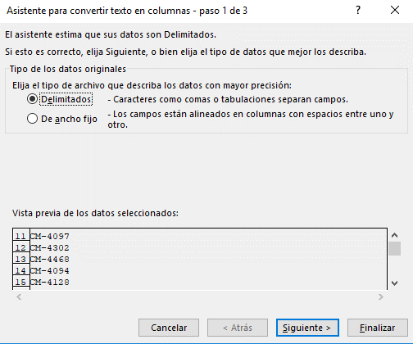
 | Día11MesAbril | $91,459.00 |  |  |  |  | GUADALUPE,GIRÓN |  |  | FAGS016337 7/5/2026 8/4/2026 0.00 10,664.50 0.00 0.00 0.00 0.00 0.00 0.00
 | Día25MesAbril | $87,689.00 |  |  |  |  | JENNIFER,HERNANDEZ |  |  | FAGS016338 7/5/2026 8/4/2026 0.00 693.00 0.00 0.00 0.00 0.00 0.00 0.00
 | Día06MesMarzo | $57,488.00 |  |  |  |  | JOHANA,HERNANDEZ
 | Día17MesEnero | $76,805.00
 | Día05MesMayo | $67,506.00
 | Día24MesEnero | $76,366.00
 | Día03MesFebrero | $64,839.00
 | Día27MesAbril | $56,154.00
 | Día18MesMarzo | $90,426.00
 | Día03MesEnero | $87,780.00
 | Día15MesEnero | $83,717.00
 | Día16MesMayo | $91,423.00
 | Día20MesAbril | $89,728.00
...
Teoría para repasar
Dividir texto en diferentes columnas
...

Validación de datos
Validación de Datos
Ahora, apliquemos Validaciones personalizadas
Practiquemos

Solo permite capturar Monto Autorizado cuando en el campo de "Crédito Autorizado" se capture la opción "SI"
La validación de datos nos sirve para restringir el tipo de datos o los valores que los usuarios escriben en una celda.
Utiliza la función ESTEXTO() para no dejar capturar Apellido si el campo de Nombre está en blanco. No olvides desactivar la opción "Omitir blancos"
 | Número Entero | Número Decimal | Lista | Lista Predeterminada | Fecha | Hora | Longitud | Nombre | Apellido | Crédito Autorizado | Monto Autorizado

Nota
Una validación de datos se activa solo cuando se captura o edita el contenido. La herramienta no funciona si antes de aplicar la validación en la celda ya existe contenido o si copias y pegas información.

 |  |  |  | Lista Predeterminada
 |  |  | 1
 |  |  | 2
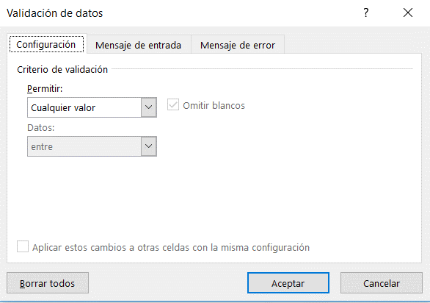
 |  |  | 3
 |  |  | 4
 |  |  | 5

Tipo de restricción

Criterio

Teoría para repasar
Aplicar la validación de datos a celdas

Formato condicional
Formato condicional
Apliquemos las siguientes reglas
1. Identifica los registros duplicados
2. Identificar los montos vendidos mayores a 400mil
3. Identificar los montos vendidos menores a 100mil
4. Aplica la regla ideal para identificar las ventas hechas al cliente "La Cosecha"
5. Identificar los 5 montos por cobrar más altos
6. Identificar ventas solo del año 2026
Ahora, apliquemos reglas con fórmulas

5. Aplicar barras de datos para darle un toque visual al monto vendido
6. Identificar meses con mejores ventas a través de Escala de Color
7. Por último, apliquemos Conjunto de Iconos para identificar prioridad de cobro
En la columna R con el titulo de "Estatus", apliquemos una regla que cuando se capture "Cancelada" se pinte de rojo todo el registro
Generemos un diagrama de gantt utilizando regla con fórmulas

El formato condicional resalta rápidamente información importante en una hoja de cálculo. Descubramos las diferentes reglas que podemos aplicar para generar una analisis rapido de información

 | Fecha de Venta | Vendedor | Monto Vendido | Cliente | Producto | Monto Cobrado | Por Cobrar | Estatus | Vendedor | Monto Vendido | Barra de Datos | Mes | Monto Vendido | Cliente | Monto Por Cobrar
 | 2024-01-05 | María Perez | $245,135.00 | Granos y Cereales | Producto3 | $189,686 | $55,449.00 |  | María Perez | $8,430,695.00 | 8430695 | Enero | $2,183,521.00 | Autotransportes del Norte | $514,435.00 | Etapa de Proyecto | Fecha de Inicio | 2026-05-07 | 2026-05-08 | 2026-05-09 | 2026-05-10 | 2026-05-11 | 2026-05-12 | 2026-05-13 | 2026-05-14
 | 2024-01-24 | María Perez | $433,344.00 | Autotransportes del Norte | Producto6 | $371,868 | $61,476.00 |  | José Jimenez | $6,385,077.00 | 6385077 | Febrero | $3,376,834.00 | Distribuidora Mex | $1,240,148.00 | Definición de objetivos y alcance del análisis
 | 2024-02-06 | José López | $293,075.00 | Granos y Cereales | Producto7 | $285,537 | $7,538.00 |  | José López | $8,292,253.00 | 8292253 | Marzo | $1,321,503.00 | Granos y Cereales | $1,102,049.00 | Recolección de información
 | 2024-02-07 | Norma González | $433,319.00 | Granos y Cereales | Producto7 | $346,623 | $86,696.00 |  | Norma González | $4,095,350.00 | 4095350 | Abril | $2,701,072.00 | Inmobiliaria GDL | $985,362.00 | Consolidación de fuentes de datos
 | 2024-02-21 | José López | $490,470.00 | La Cosecha | Producto2 | $389,359 | $101,111.00 |  |  |  |  | Mayo | $1,393,235.00 | La Cosecha | $677,606.00 | Limpieza y depuración de datos
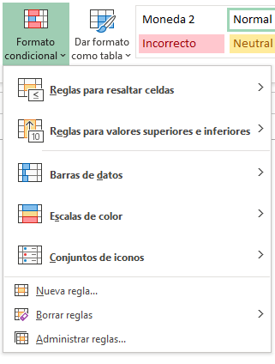
 | 2024-02-28 | Norma González | $472,630.00 | Distribuidora Mex | Producto1 | $385,365 | $87,265.00 |  |  |  |  | Junio | $2,517,113.00 |  |  | Estandarización y normalización de información
 | 2024-03-05 | Norma González | $123,048.00 | La Cosecha | Producto1 | $108,306 | $14,742.00 |  |  |  |  | Julio | $2,084,870.00 |  |  | Validación y control de calidad de datos
 | 2024-03-17 | María Perez | $86,302.00 | Inmobiliaria GDL | Producto4 | $80,777 | $5,525.00 |  |  |  |  | Agosto | $1,812,129.00 |  |  | Análisis exploratorio de la información
 | 2024-03-23 | Norma González | $318,634.00 | Distribuidora Mex | Producto8 | $273,871 | $44,763.00 |  |  |  |  | Septiembre | $2,522,456.00 |  |  | Construcción de indicadores y métricas
 | 2024-04-05 | Norma González | $183,976.00 | Inmobiliaria GDL | Producto4 | $140,151 | $43,825.00 |  |  |  |  | Octubre | $1,945,112.00 |  |  | Elaboración de reportes y visualizaciones
 | 2024-04-09 | Norma González | $361,049.00
 | 2025-04-09 | José Jimenez | $170,580.00
 | 2024-04-15 | Norma González | $332,387.00
 | 2024-04-20 | José López | $116,703.00
 | 2024-05-11 | María Perez | $43,860.00
 | 2024-05-18 | Norma González
 | 2024-05-18 | Norma González
 | 2024-06-01 | José Jimenez
 | 2024-06-04 | José López
 | 2024-06-05 | María Perez
 | 2024-07-03 | Norma González
 | 2024-07-17 | Norma González
 | 2024-07-22 | María Perez
 | 2024-07-24 | José López
 | 2024-08-12 | José Jimenez
 | 2024-08-12 | Norma González
 | 2024-08-20 | María Perez
 | 2024-08-21 | José López
Teoría para repasar | 2024-08-24 | José López
Utilice el formato condicional para resaltar la información | 2024-09-18 | José López
 | 2024-09-28 | José Jimenez
 | 2024-10-02 | Norma González
 | 2024-11-11 | María Perez
 | 2024-11-21 | José López
 | 2024-11-21 | José López
 | 2024-11-24 | José López
 | 2024-12-09 | José Jimenez
...

Gráficos y Tarjetas
Gráficas
Practiquemos
Insertemos una gráfica de columnas o barras y exploremos sus elementos
Insertemos una gráfica circular y conozcamos los diseño predeterminados
Genera una gráfica de líneas con la siguiente base y manipula los años que quieres visualizar
Ahora, utilicemos una gráfica combinada evaluar la rentabilidad de 5 productos
Ahora aprendamos a utilizar el cuadro combinado
Por último, crea una gráfica de tu elección, aplica formato y guardalo como plantilla
Ahora apliquemos una gráfica de dispersión
Otros tipos de gráficos
Gráfico de Dispersión (XY Scatter)
Descripción: Muestra la relación entre dos variables numéricas. Ideal para identificar correlaciones, patrones o tendencias.
Gráfico Radial (Radar)
Descripción: Compara valores de múltiples variables para varios elementos. Se representa como una telaraña, útil para evaluar desempeño por competencias.
Gráfico de Embudo – Proceso de reclutamiento
Descripción: Representa cómo se va filtrando el número de candidatos a lo largo del proceso de selección.
Histograma
Descripción: Representa la frecuencia de datos agrupados en intervalos (bins). Ideal para analizar distribución de datos continuos.
Un último ejemplo...

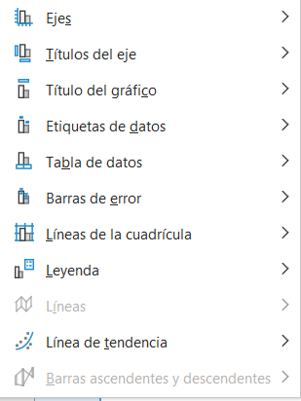
 |  |  |  |  |  |  |  |  |  |  |  |  |  |  |  |  |  |  |  |  |  |  |  |  |  |  | Cumplimiento | 64% | 32%
 |  |  |  |  |  |  |  |  |  |  |  |  |  |  |  |  |  |  |  |  |  |  |  |  |  |  | Resta | 36% | 18%
 | Sucursal | Producto 1 | Producto 2 | Vendedor | Monto | Mes | Año 2024 | Año 2025 | Año 2026 | Producto | Inversión | % Utilidad | Producto | Vendido | Cobrado |  |  |  |  |  |  |  |  |  | Solo selecciona rango de Trimestre y Bajas |  |  | 100% | 50%
Los gráficos ayudan a visualizar los datos de una forma más efectiva, facilitando el análisis de información.
Incluir gráficas en nuestros informes agrega valor a la información que queremos presentar en nuestras hojas de calculo.
Gráfica KPI
 | Guadalajara | $111,460 | $170,895 | María Perez | $353,392 | Enero | $102,313 | $90,813 | $142,457 | Producto 1 | $65,000.00 | 20% | Producto 1 | $464,540 | $250,428 | Edad (años) | Monto de Crédito Autorizado | Competencia | Juan | Ana | Luis | Etapa del Proceso de Reclutamiento | Candidatos | Mes | Trimestre | Bajas
 | CDMX | $139,518 | $212,971 | José Jimenez | $204,928 | Febrero | $69,791 | $124,455 | $146,935 | Producto 2 | $52,847.00 | 50% | Producto 2 | $242,538 | $233,858 | 20 | $35,000 | Comunicación | 7 | 9 | 6 | CVs recibidos | 200 | Enero | T1 | 22
 | Monterrey | $290,336 | $110,383 | José López | $278,624 | Marzo | $173,456 | $89,427 | $124,633 | Producto 3 | $15,000.00 | 98% | Producto 3 | $460,288 | $135,087 | 22 | $40,000 | Trabajo en equipo | 8 | 7 | 9 | Preseleccionados | 100 | Febrero | T1 | 20
 | Queretaro | $285,247 | $139,090 | Norma González | $54,442 | Abril | $69,259 | $104,330 | $138,833 | Producto 4 | $97,272.00 | 15% | Producto 4 | $656,836 | $477,692 | 24 | $48,000 | Liderazgo | 6 | 8 | 7 | Entrevista inicial | 70 | Marzo | T1 | 12
 | Toluca | $190,186 | $196,412 |  |  | Mayo | $100,874 | $88,896 | $131,926 | Producto 5 | $80,110.00 | 35% | Producto 5 | $227,153 | $161,512 | 26 | $55,000 | Creatividad | 5 | 6 | 8 | Evaluación técnica | 60 | Abril | T2 | 50
 | Michoacan | $344,802 | $326,133 |  |  | Junio | $140,436 | $98,246 | $177,702 | Producto 6 | $25,000.00 | 10% | Producto 6 | $487,601 | $321,925 | 28 | $63,000 |  |  |  |  | Entrevista final | 30 | Mayo | T2 | 40
 |  |  |  |  |  | Julio | $181,999 | $103,443 | $83,819 |  |  |  |  |  |  | 30 | $72,000 |  |  |  |  | Contratados | 10 | Junio | T2 | 19
 |  |  |  |  |  | Agosto | $152,996 | $128,622 | $67,749 |  |  |  |  |  |  | 32 | $80,000 |  |  |  |  |  |  | Julio | T3 | 41
 |  |  |  |  |  | Septiembre | $88,223 | $164,039 | $91,658 |  |  |  |  |  |  | 34 | $85,000 |  |  |  |  |  |  | Agosto | T3 | 21
 |  |  |  |  |  | Octubre | $108,366 | $143,994 | $52,651 |  |  |  |  |  |  | 36 | $83,000 |  |  |  |  |  |  | Septiembre | T3 | 35
Gráficas Recomendadas según información
 |  |  |  |  |  | Noviembre | $91,022 | $150,294 | $171,773 |  |  |  |  |  |  | 38 | $78,000 |  |  |  |  |  |  | Octubre | T4 | 20
 |  |  |  |  |  | Diciembre | $122,971 | $150,752 | $198,126 |  |  |  |  |  |  | 40 | $70,000 |  |  |  |  |  |  | Noviembre | T4 | 50
 |  |  |  |  |  |  |  |  |  |  |  |  |  |  |  | 42 | $62,000 |  |  |  |  |  |  | Diciembre | T4 | 6
...
Gráfico de columnas, barras, líneas, área, superficie o radial
Gráfico circular o de anillos
...
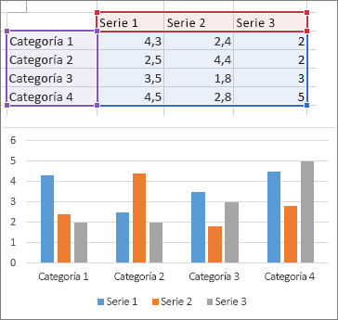
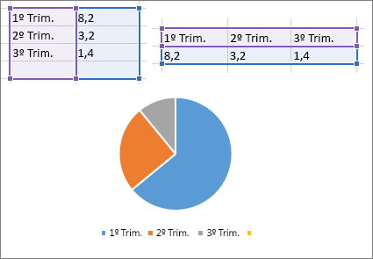
...
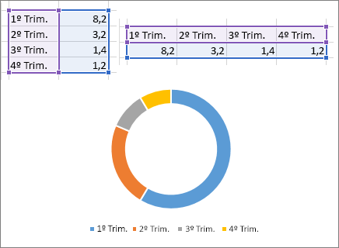
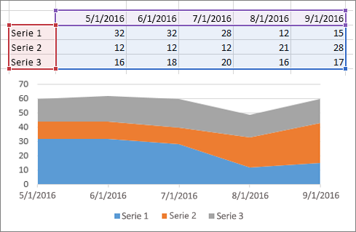

Teoría para repasar
Crear un gráfico de principio a fin

Reporte Gráfico
Ejemplos
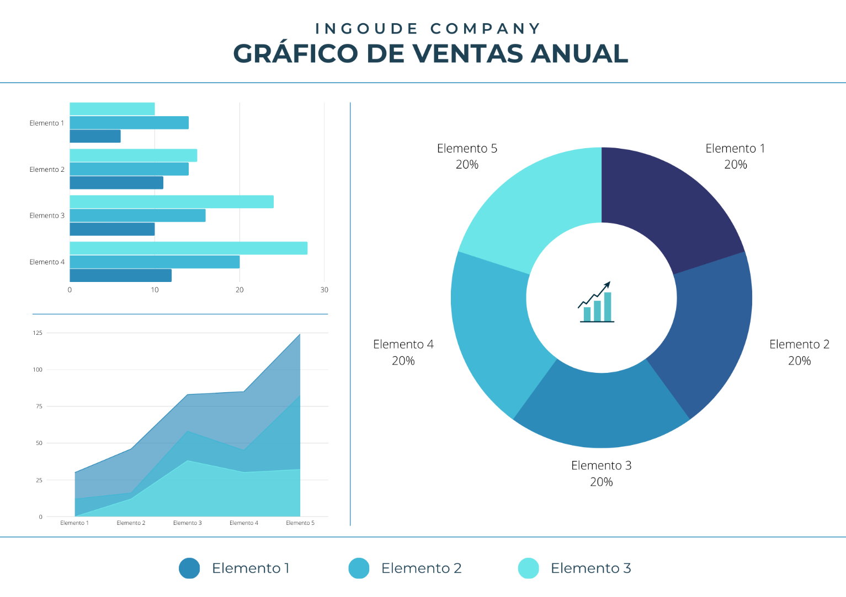
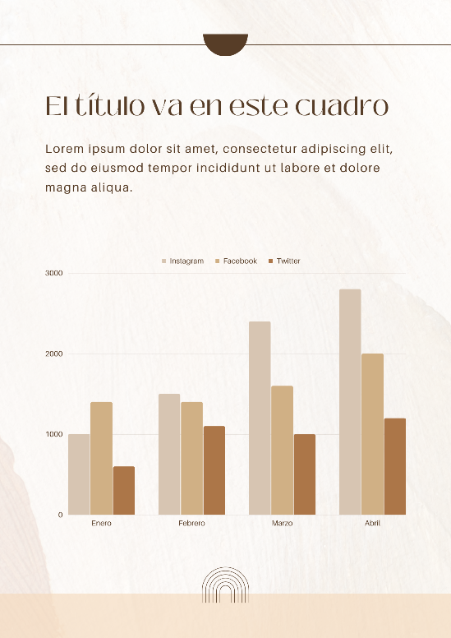

Fecha
Funciones fecha y hora
Funciones de Fecha
 |  |  |  | Vacaciones |  |  |  |  |  |  |  |  |  |  |  |  |  |  |  |  |  |  | Teoría para repasar
 |  |  |  |  |  |  |  |  |  |  |  |  |  |  |  |  |  |  |  |  |  |  | Funciones de FECHA y HORA
Práctica
Ana acaba de ingresar a Seguros GMP y revisando su cartera de clientes, quiere llevar un seguimiento automatizado de próximas polizas a renovar.
Ayúda a Ana utilizando las funciones que creas convenientes

Y entonces, ¿qué hacen las que solo dicen DIA.LAB?...
Comencemos...
DIAS, DIAS. LAB Y DIAS.LAB.INTL
estas funciones nos ayudan a calcular el número de días entre dos fechas, la diferencia entre uno y otro es que DIAS.LAB solo toma en cuenta días laborables (Lunes a Viernes) y DIAS.LAB.INTL tú puedes personalizar los días no laborables
HOY
La función HOY nos inserta la fecha actual, la podemos utilizar para automatizar fechas de pago, seguimientos, etc.
HOY Y DIAS ANIDADAS
Calculemos los días entre dos fechas utilizando las dos funciones

SIFECHA
Esta función nos ayuda a obtener la diferencia entre dos fechas y además nos permitirá elegir el tipo de dato que deseamos como resultado y que pueden ser días, meses o años.
SIFECHA(fecha_inicial,fecha_final,unidad)
Unidad Devuelve
"Y" El número de años
"M" El número de meses
"D" El número de días
DIA. LAB Y DIA.LAB.INTL
estas funciones nos ayudan a calcular LA FECHA FINAL considerando una fecha inicial y el plazo otorgado
 | Fecha Inicial | Fecha Final | DIAS | DIAS. LAB | DIAS.LAB.INTL |  | Fecha Inicial | Plazo | DIA.LAB | DIA.LAB.INTL |  | HOY | Fecha de Vencimiento de Póliza | Plazo en días | Fecha de Vencimiento de Póliza | Días a hoy |  | Empleado | Fecha de Ingreso | Años de antigüedad | Meses de antigüedad | Días de antigüedad | Vencimiento de Poliza de Seguro | Empleado | Días para renovación de poliza
 | 2026-01-25 | 2026-02-22 |  |  |  |  | 2026-01-25 | 20 |  |  |  |  | 2026-01-25 |  | 2026-01-25 |  |  | Abigail Acevedo | 2021-12-16 |  |  |  | 2026-12-20 | Abigail Acevedo
 | 2026-07-25 | 2026-09-13 |  |  |  |  | 2026-07-25 | 41 |  |  |  |  | 2026-07-25 |  | 2026-07-25 |  |  | Abril Aguilera | 2004-04-20 |  |  |  | 2026-12-23 | Abigail Aguilar
 | 2026-10-14 | 2026-10-26 |  |  |  |  | 2026-10-14 | 26 |  |  |  |  | 2026-10-14 |  | 2026-10-14 |  |  | Adelaida Aguirre | 2008-02-29 |  |  |  | 2026-12-24 | Abril Aguilera
 | 2026-08-25 | 2026-09-16 |  |  |  |  | 2026-08-25 | 21 |  |  |  |  | 2026-08-25 |  | 2026-08-25 |  |  | Adriana Aguirre | 2010-07-06 |  |  |  | 2026-12-09 | Adelaida Aguirre
 | 2026-09-07 | 2026-10-10 |  |  |  |  | 2026-09-07 | 31 |  |  |  |  | 2026-09-07 |  | 2026-09-07 |  |  | Agustin Alarcon | 2015-10-25 |  |  |  | 2026-12-24 | Adriana Aguirre
 | 2026-02-12 | 2026-05-12 |  |  |  |  | 2026-02-12 | 59 |  |  |  |  | 2026-02-12 |  | 2026-02-12 |  |  | Airet Alcaraz | 2015-09-09 |  |  |  | 2026-12-26 | Agustin Alarcon
 | 2026-08-23 | 2026-10-27 |  |  |  |  | 2026-08-23 | 13 |  |  | Teoría para repasar |  | 2026-08-23 |  | 2026-08-23 |  |  | Alan Alcazar | 2000-02-13 |  |  |  | 2026-12-30 | Airet Alcaraz
 | 2026-10-08 | 2026-11-26 |  |  |  |  | 2026-10-08 | 17 |  |  | Función HOY |  | 2026-10-08 |  | 2026-10-08 |  |  | Alberto Aldape | 2010-11-28 |  |  |  | 2026-12-09 | Alan Alcazar
Teoría para repasar | 2026-09-21 | 2026-12-20 |  |  |  | Teoría para repasar | 2026-09-21 | 11 |  |  |  |  | 2026-09-21 |  | 2026-09-21 |  |  | Alberto Almanza | 2014-02-18
Función DIAS | 2026-10-01 | 2026-12-15 |  |  |  | Función DIA.LAB | 2026-10-01 | 22 |  |  |  |  | 2026-10-01 |  | 2026-10-01 |  |  | Alejandra Alonso | 2001-07-19
Función DIAS.LAB | 2026-03-19 | 2026-06-07 |  |  |  | Función DIA.LAB.INTL | 2026-03-19 | 51 |  |  |  |  | 2026-03-19 |  | 2026-03-19 |  |  | Alicia Alvarado | 2025-02-12
Función DIAS.LAB.INTL | 2026-01-04 | 2026-01-05 |  |  |  |  | 2026-01-04 | 24 |  |  |  |  | 2026-10-29 |  | 2026-10-29 |  |  | Alma Alvarado | 2012-03-09
 | 2026-02-13 | 2026-03-12 |  |  |  |  | 2026-02-13 | 32 |  |  |  |  | 2026-02-13 |  | 2026-02-13 |  |  | Ana Ayala | 2001-01-02
 | 2026-04-16 | 2026-07-04 |  |  |  |  | 2026-04-16 | 13 |  |  |  |  | 2026-04-16 |  | 2026-04-16 |  | Teoría para repasar | Anatolio Barreda | 2022-03-23
 | 2026-04-26 | 2026-06-05 |  |  |  |  | 2026-04-26 | 26 |  |  |  |  | 2026-04-26 |  | 2026-04-26 |  | Función SIFECHA | Andrea Bazán | 2000-07-08
 | 2026-10-03 | 2026-12-16 |  |  |  |  | 2026-10-03 | 32 |  |  |  |  | 2026-10-03 |  | 2026-10-03 |  |  | Ángel Cabrera | 2014-12-20
 | 2026-06-21 | 2026-07-11 |  |  |  |  | 2026-06-21 | 33 |  |  |  |  | 2026-06-21 |  | 2026-06-21 |  |  | Ángel Calzadillas | 2024-11-27
 | 2026-04-29 | 2026-05-10 |  |  |  |  | 2026-04-29 | 21 |  |  |  |  | 2026-04-29 |  | 2026-04-29 |  |  | Angela Cárdenas | 2013-10-10
 |  |  |  |  |  |  |  |  |  |  |  |  |  |  | 2026-05-16 |  |  | Angela Cárdenas | 2017-02-03
 |  |  |  |  |  |  |  |  |  |  |  |  |  |  | 2026-01-21 |  |  | Areli Cardona | 2014-09-30
 |  |  |  |  |  |  |  |  |  |  |  |  |  |  | 2026-04-16 |  |  | Beatriz Carvajal | 2021-05-18
 |  |  |  |  |  |  |  |  |  |  |  |  |  |  | 2026-02-14 |  |  | Beatriz Casado | 2001-12-03
 |  |  |  |  |  |  |  |  |  |  |  |  |  |  | 2026-07-15 |  |  | Beatriz Castañeda | 2023-10-23
 |  |  |  |  |  |  |  |  |  |  |  |  |  |  | 2026-05-16 |  |  | Belem Castañeda | 2002-08-18
...

Texto
Funciones de Texto
Ayúda a Lucy a generar el registro como lo pide el ejemplo para generar una base con la información de los colaboradores
Práctica
 |  |  |  |  |  |  |  |  |  |  |  |  |  |  | Teoría para repasar
 |  |  |  |  |  |  |  |  |  |  |  |  |  |  | Funciones de Texto

ESPACIOS
La función ESPACIOS, Elimina los espacios del texto, excepto el espacio normal que se deja entre palabras.
CONCATENAR
esta función crea un solo contenido en una celda a partir de la información de varias
MAYUSC,MINUSC,NOMPROPIO
estas funciones modifican el texto seleccionado a mayusculas, minusculas o nombre propio
LARGO
La función LARGO contabiliza el número de caracteres que contiene una celda, puedes aplicarlo para asegurarte que el número de los caracteres son correctos, por ejemplo: NSS, RFC, Números de serie, etc.
ESPACIOS
La función ESPACIOS en Excel remueve los espacios de un texto a excepción del espacio sencillo entre cada palabra.
 | Nombre | Apellido | CONCATENAR |  | Nombre Completo |  | Nombre completo | MINUSC | MAYUSC | NOMPROPIO | Nombre | Apellido | N° de empleado | Registro para Sistema de RH
 | ABIGAIL | ACEVEDO |  |  |  |  | ABIGAIL ACEVEDO |  |  |  | ABIGAIL | ACEVEDO | 1820 | Empleado 1820, Abigail Acevedo
 | ABIGAIL | AGUILAR |  |  |  |  | ABIGAIL AGUILAR |  |  |  | ABIGAIL | AGUILAR | 1824
 | ABRIL | AGUILERA |  |  |  |  | ABRIL AGUILERA |  |  |  | ABRIL | AGUILERA | 1828
 | ADELAIDA | AGUIRRE |  |  |  |  | ADELAIDA AGUIRRE |  |  |  | ADELAIDA | AGUIRRE | 1832
 | ADRIANA | AGUIRRE |  |  |  |  | ADRIANA AGUIRRE |  |  |  | ADRIANA | AGUIRRE | 1836
 | AGUSTIN | ALARCON |  | Teoría para repasar |  |  | AGUSTIN ALARCON |  |  |  | AGUSTIN | ALARCON | 1840
Teoría para repasar | AIRET | ALCARAZ |  | Función ESPACIOS |  | Teoría para repasar | AIRET ALCARAZ |  |  |  | AIRET | ALCARAZ | 1844
Función CONCATENAR | ALAN | ALCAZAR |  |  |  | Función MAYUSC | ALAN ALCAZAR |  |  |  | ALAN | ALCAZAR | 1848
 | ALBERTO | ALDAPE |  |  |  | Función MINUSC | ALBERTO ALDAPE |  |  |  | ALBERTO | ALDAPE | 1852
 | ALBERTO | ALMANZA |  |  |  | Función NOMPROPIO | ALBERTO ALMANZA |  |  |  | ALBERTO | ALMANZA | 1856
 | ALEJANDRA | ALONSO |  |  |  |  | ALEJANDRA ALONSO |  |  |  | ALEJANDRA | ALONSO | 1860
 | ALICIA | ALVARADO |  |  |  |  | ALICIA ALVARADO |  |  |  | ALICIA | ALVARADO | 1864
 | ALMA | ALVARADO |  |  |  |  | ALMA ALVARADO |  |  |  | ALMA | ALVARADO | 1868
 | ALMA | ANGULO |  |  |  |  | ALMA ANGULO |  |  |  | ALMA | ANGULO | 1872
 | AMERICA | ARANDA |  |  |  |  | AMERICA ARANDA |  |  |  | AMERICA | ARANDA | 1876
 | ANA | ARELLANO |  |  |  |  | ANA ARELLANO |  |  |  | ANA | ARELLANO | 1880
 | ANA | AVENDAÑO |  |  |  |  | ANA AVENDAÑO |  |  |  | ANA | AVENDAÑO | 1884
 |  |  |  |  |  |  | ANA AYALA |  |  |  | ANA | AYALA | 1888
...

Introducción Buscarv
Buscarv
Ejemplo 2
Validación entre bases
Ejemplo 3
Lista Auxiliar
Ejemplo 4
Búsqueda de más de un criterio
Ejemplo 5
Búsqueda aproximada

Usa BUSCARV cuando necesites buscar elementos de una tabla o un rango por fila. También funciona para identificar información inexistente.
conozcamos a detalle su estructura
 |  |  |  |  |  |  |  | Registros a validar
 | Fecha de Venta | Código de Venta | Vendedor | Monto Vendido | Cliente | Producto | Cedis | Código de Venta | Vendedor | Cliente | Producto
 | 2024-01-02 | C-1000 | Laura Estrada | $119,270.00 | Corporativo Garcia | Producto5 | Ciudad de México | C-2700
 | 2024-01-05 | C-1100 | Norma Gonzalez | $476,683.00 | Servicios Legales JM | Producto3 | Querétaro | C-87100
 | 2024-01-05 | C-1200 | Gloria Vazquez | $245,135.00 | Distribuidora Mex | Producto3 | Ciudad de México | C-2000
 | 2024-01-08 | C-1300 | Laura Estrada | $436,091.00 | Car Fast | Producto1 | Ciudad de México | C-77500
 | 2024-01-08 | C-1400 | Laura Estrada | $99,762.00 | La Cosecha | Producto3 | Jalisco | C-19400
1. Valor que deseas buscar
2. Rango de la base, iniciando por la columna donde crees que se encuentra el valor buscado
3. Número de columnas, desde donde crees que se encuentra el valor hasta la información que necesitas
4. Coincidencia exacta o aproximada
 | 2024-01-09 | C-1500 | Mario Cardenas | $78,582.00 | Servicios Legales JM | Producto2 | Querétaro | C-10300
 | 2024-01-09 | C-1600 | Pedro Gomez | $255,455.00 | Multiservicios MX | Producto2 | Nuevo León | C-23200
 | 2024-01-11 | C-1700 | Mario Cardenas | $489,179.00 | Distribuidora Mex | Producto5 | Ciudad de México | C-61500
 | 2024-01-15 | C-1800 | Gloria Vazquez | $255,367.00 | Inmobiliaria GDL | Producto3 | Jalisco | C-45200
 | 2024-01-16 | C-1900 | Juan García | $331,417.00 | Multiservicios MX | Producto7
 | 2024-01-17 | C-2000 | Laura Estrada | $399,311.00 | La Cosecha | Producto4
 | 2024-01-17 | C-2100 | Sandra Hernandez | $237,049.00 | Ofisoluciones | Producto1
 | 2024-01-18 | C-2200 | Laura Estrada | $460,984.00 | Inmobiliaria GDL | Producto3
 | 2024-01-19 | C-2300 | Pedro Gomez | $83,553.00 | Avansec | Producto1
 | 2024-01-20 | C-2400 | José Jimenez | $10,494.00 | Multiservicios MX | Producto4
 | 2024-01-21 | C-2500 | Juan García | $194,441.00 | López y Asociados | Producto6
Teoría para repasar | 2024-01-21 | C-2600 | Laura Estrada | $129,245.00 | Estudio 14 | Producto4
Función BUSCARV | 2024-01-23 | C-2700 | José Jimenez | $198,930.00 | Servicios Legales JM | Producto7
 | 2024-01-24 | C-2800 | Gloria Vazquez | $433,344.00 | Avansec | Producto6
 | 2024-01-25 | C-2900 | José López | $436,137.00 | Granos y Cereales | Producto1
 | 2024-01-25 | C-3000 | Norma Gonzalez | $395,731.00 | Servicios Legales JM | Producto6
 | 2024-01-27 | C-3100 | Pedro Gomez | $419,165.00 | Ofisoluciones | Producto1
 | 2024-02-01 | C-3200 | José Jimenez | $462,166.00 | Servicios Legales JM | Producto5
 | 2024-02-04 | C-3300 | Sandra Hernandez | $195,197.00 | Reclutamiento Express | Producto7
 | 2024-02-04 | C-3400 | Sandra Hernandez | $256,365.00 | Servicios Legales JM | Producto7
...

Mi primer TD
Mi primer Tabla Dinámica
 | Año | Mes | Vendedor | Monto Vendido
 | 2026 | 12 | Gloria Vazquez | $402,803.00
 | 2026 | 2 | Sandra Hernandez | $317,505.00
 | 2025 | 6 | Laura Estrada | $429,994.00
 | 2024 | 9 | José Jimenez | $361,736.00
Recordemos...
 | 2024 | 11 | Mario Cardenas | $280,817.00
Una tabla dinámica toma los datos y los resume para que pueda obtener información de ellos, sin tener que escribir ninguna fórmula o función.
Lo difícil no es crear una tabla dinámica
El primer paso para crear una buena tabla dinámica es asegurarse de que los datos de origen son los correctos, para esto se deben de utilizar las herramientas de optimización de bases de datos.
Antes de crear una Tabla Dinámica asegúrate de 4 cosas:
1️⃣ Estructura tipo base de datos Cada fila debe representar un registro y cada columna un tipo de información.
2️⃣ Encabezados en la primera fila La base debe tener una fila de títulos, sin filas vacías arriba.
3️⃣ Títulos claros y descriptivos Cada columna debe tener un nombre claro (ejemplo: Fecha de venta, Vendedor, Producto, Importe).
4️⃣ Convertir la base en Tabla de Excel Esto permite que la tabla dinámica se actualice fácilmente cuando agregues nuevos registros.
 | 2026 | 2 | Pedro Gomez | $262,357.00
 | 2026 | 11 | Juan García | $412,242.00
 | 2025 | 6 | Laura Estrada | $425,869.00
 | 2026 | 8 | Norma Gonzalez | $303,359.00
 | 2025 | 1 | Laura Estrada | $310,754.00
 | 2025 | 9 | Juan García | $26,237.00
 | 2026 | 1 | Pedro Gomez | $383,124.00
 | 2024 | 7 | Laura Estrada | $435,521.00
 | 2024 | 3 | Norma Gonzalez | $152,921.00
 | 2026 | 7 | Norma Gonzalez | $344,541.00
 | 2026 | 1 | José López | $242,782.00
 | 2025 | 10 | José López
 | 2026 | 3 | Sandra Hernandez
 | 2024 | 2 | Pedro Gomez
 | 2024 | 4 | Pedro Gomez
 | 2024 | 7 | Sandra Hernandez
 | 2024 | 4 | Juan García
 | 2025 | 10 | María Perez
 | 2024 | 3 | José López
 | 2026 | 9 | María Perez
 | 2024 | 4 | Pedro Gomez
 | 2024 | 9 | Pedro Gomez
 | 2024 | 1 | Pedro Gomez
 | 2024 | 12 | Pedro Gomez
 | 2026 | 4 | Mario Cardenas
 | 2025 | 7 | Mario Cardenas
 | 2024 | 11 | Mario Cardenas | $404,259.00 | Autotransportes del Norte
 | 2026 | 7 | María Perez | $238,181.00 | Car Fast
 | 2025 | 1 | Mario Cardenas | $484,243.00 | La Cosecha
 | 2024 | 9 | Gloria Vazquez | $255,367.00 | Inmobiliaria GDL
 | 2024 | 3 | Mario Cardenas | $35,131.00 | Distribuidora Mex
 | 2024 | 1 | Juan García | $320,352.00 | López y Asociados
 | 2025 | 7 | José López | $196,887.00 | Inmobiliaria GDL
 | 2026 | 5 | José Jimenez | $426,030.00 | La Cosecha
 | 2026 | 7 | Juan García | $102,165.00 | Distribuidora Mex
 | 2025 | 7 | María Perez | $26,843.00 | Ofisoluciones
1. Crear una tabla dinamica
Seleccione las celdas a partir de las que quiera crear una tabla dinámica.
Nota: Los datos no deben tener filas o columnas vacías. Debe tener un encabezado de solo una fila.
 | 2025 | 11 | Gloria Vazquez | $364,604.00 | Car Fast
 | 2024 | 2 | Norma Gonzalez | $133,865.00 | López y Asociados
 | 2025 | 12 | José López | $289,507.00 | Car Fast
 | 2025 | 8 | Sandra Hernandez | $252,636.00 | Servicios Legales JM
 | 2024 | 10 | María Perez | $289,867.00 | Granos y Cereales
 | 2024 | 4 | Laura Estrada | $436,091.00 | Car Fast
 | 2026 | 5 | Juan García | $367,264.00 | Servicios Legales JM
 | 2026 | 11 | Norma Gonzalez | $53,270.00 | Granos y Cereales
 | 2025 | 8 | Norma Gonzalez | $373,401.00 | Granos y Cereales
 | 2025 | 7 | Norma Gonzalez | $220,570.00 | Granos y Cereales
 | 2024 | 7 | María Perez | $263,345.00 | Distribuidora Mex
 | 2026 | 7 | José López | $460,654.00 | Car Fast
 | 2026 | 10 | Laura Estrada | $215,888.00 | Reclutamiento Express
 | 2025 | 4 | Juan García | $230,000.00 | Servicios Legales JM
 | 2025 | 2 | Laura Estrada | $453,422.00 | Inmobiliaria GDL
 | 2026 | 12 | José López | $411,909.00 | Autotransportes del Norte
 | 2026 | 5 | Norma Gonzalez | $431,093.00 | Inmobiliaria GDL
2. Cuadro de dialogo
 | 2026 | 2 | Gloria Vazquez | $67,738.00 | Inmobiliaria GDL
 | 2024 | 9 | Gloria Vazquez | $71,743.00 | Inmobiliaria GDL
 | 2025 | 1 | Norma Gonzalez | $340,686.00 | Distribuidora Mex
 | 2026 | 7 | Gloria Vazquez | $216,974.00
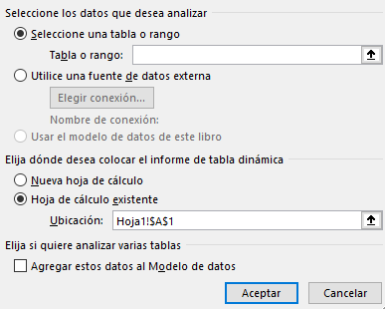
 | 2024 | 6 | Sandra Hernandez | $339,966.00
 | 2026 | 10 | Sandra Hernandez | $259,994.00
 | 2026 | 2 | María Perez | $149,402.00
 | 2026 | 8 | Gloria Vazquez | $425,743.00
 | 2026 | 8 | Mario Cardenas | $355,767.00
 | 2025 | 1 | Juan García | $125,134.00
 | 2024 | 9 | Laura Estrada | $31,626.00
 | 2026 | 3 | Norma Gonzalez | $379,585.00
 | 2026 | 9 | José Jimenez | $499,580.00 | Distribuidora Mex
 | 2024 | 11 | Laura Estrada | $279,143.00 | Avansec
 | 2026 | 6 | José Jimenez | $158,883.00 | La Cosecha
 | 2025 | 11 | Juan García | $403,816.00 | Granos y Cereales
 | 2024 | 5 | José López | $400,876.00 | Corporativo Garcia
 | 2025 | 4 | Sandra Hernandez | $313,250.00 | Ofisoluciones
 | 2026 | 3 | José López | $54,187.00 | Car Fast
 | 2024 | 8 | Pedro Gomez | $18,428.00 | Car Fast
 | 2026 | 9 | María Perez | $327,782.00 | Avansec
 | 2026 | 8 | José Jimenez | $187,392.00 | Ofisoluciones
3. Campos
Para agregar un campo a la tabla dinámica, active la casilla del nombre del campo en el panel Campos de tabla dinámica.
Nota: Los campos seleccionados se agregan a sus áreas predeterminadas: los campos no numéricos se agregan a Filas, las jerarquías de fecha y hora se agregan a Columnas y los campos numéricos se agregan a Valores.
 | 2024 | 10 | Mario Cardenas | $363,662.00 | Distribuidora Mex
 | 2024 | 8 | Pedro Gomez | $361,414.00 | Multiservicios MX
 | 2025 | 11 | Sandra Hernandez | $200,805.00 | Servicios Legales JM
 | 2025 | 10 | Laura Estrada | $341,575.00 | Servicios Legales JM
 | 2025 | 10 | Pedro Gomez | $216,959.00 | Multiservicios MX
 | 2025 | 2 | Gloria Vazquez | $279,534.00 | Ofisoluciones
 | 2024 | 1 | José Jimenez | $209,437.00 | Inmobiliaria GDL
 | 2025 | 5 | Pedro Gomez | $230,077.00 | Autotransportes del Norte
 | 2026 | 12 | Pedro Gomez | $406,144.00 | Estudio 14
 | 2024 | 5 | Laura Estrada | $388,590.00 | Estudio 14
 | 2024 | 1 | María Perez | $195,607.00 | López y Asociados
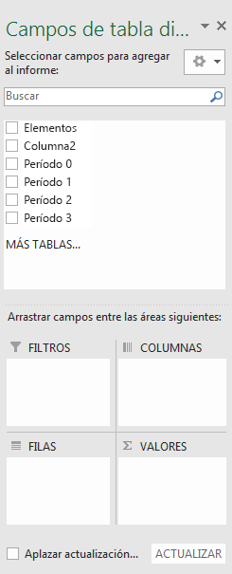
 | 2025 | 12 | Sandra Hernandez | $344,856.00 | Car Fast
 | 2025 | 5 | Sandra Hernandez | $128,001.00 | Servicios Legales JM
 | 2024 | 3 | Norma Gonzalez | $299,771.00 | Multiservicios MX
 | 2025 | 5 | Mario Cardenas | $396,282.00 | Estudio 14
 | 2026 | 7 | José López | $92,095.00 | Avansec
 | 2025 | 9 | Norma Gonzalez | $406,024.00 | Multiservicios MX
 | 2026 | 1 | Mario Cardenas | $210,150.00 | Servicios Legales JM
 | 2025 | 1 | José López | $322,928.00 | La Cosecha
 | 2025 | 7 | María Perez | $127,712.00 | Servicios Legales JM
 | 2025 | 6 | Pedro Gomez | $414,884.00 | Multiservicios MX
 | 2025 | 3 | Norma Gonzalez | $452,852.00
 | 2026 | 3 | José López | $329,471.00
 | 2026 | 11 | Gloria Vazquez | $492,365.00
 | 2025 | 7 | Norma Gonzalez | $98,648.00
 | 2024 | 11 | Sandra Hernandez | $100,478.00
 | 2026 | 12 | Sandra Hernandez | $299,322.00
 | 2025 | 10 | Pedro Gomez | $106,598.00
 | 2024 | 6 | José López | $318,634.00
 | 2026 | 2 | Juan García | $258,422.00
Estructura
no visible
Estructura
visible
En tu base de datos identifica cuál encabezado es de estructura y cuál de calculo
 | 2024 | 3 | Mario Cardenas | $234,247.00
 | 2024 | 1 | Laura Estrada | $137,061.00
 | 2024 | 1 | Laura Estrada | $330,825.00
 | 2026 | 9 | Sandra Hernandez | $234,918.00 | Servicios Legales JM
 | 2024 | 3 | José López | $48,701.00 | Servicios Legales JM
Estructura
visible
Calculo
 | 2026 | 10 | Juan García | $316,806.00 | La Cosecha
 | 2026 | 8 | Sandra Hernandez | $493,294.00 | Servicios Legales JM
 | 2024 | 9 | Pedro Gomez | $172,592.00 | Car Fast
 | 2025 | 10 | María Perez | $262,827.00 | Distribuidora Mex
 | 2026 | 8 | Mario Cardenas | $444,132.00 | Reclutamiento Express
 | 2024 | 4 | María Perez | $22,562.00 | López y Asociados
 | 2026 | 2 | Juan García | $396,865.00 | Corporativo Garcia
 | 2025 | 7 | José Jimenez | $398,686.00 | Car Fast
Para mover un campo de un área a otra, arrastre el campo al área de destino.
 | 2025 | 2 | Mario Cardenas | $467,694.00 | Estudio 14
 | 2024 | 2 | José Jimenez | $367,456.00 | Servicios Legales JM
 | 2024 | 11 | José López | $61,445.00 | Inmobiliaria GDL
 | 2024 | 10 | Sandra Hernandez | $393,836.00 | Granos y Cereales
 | 2024 | 10 | Juan García | $63,256.00 | Servicios Legales JM
 | 2025 | 3 | Mario Cardenas | $360,468.00 | Servicios Legales JM
Teoría para repasar | 2026 | 4 | José Jimenez | $224,815.00 | Autotransportes del Norte
Crear una tabla dinámica | 2025 | 1 | José Jimenez | $414,525.00 | Multiservicios MX
Lista de campos | 2025 | 4 | Sandra Hernandez | $229,630.00 | Servicios Legales JM
Cambiar origen de datos | 2024 | 10 | Gloria Vazquez | $192,448.00 | La Cosecha
Actualizar datos | 2025 | 4 | Sandra Hernandez | $339,742.00 | La Cosecha
Ordenar datos | 2024 | 10 | Juan García | $469,798.00 | Ofisoluciones
Agrupar o desagrupar | 2026 | 10 | Laura Estrada | $377,463.00 | La Cosecha
Aplicar formato condicional | 2026 | 7 | José Jimenez | $224,539.00 | Corporativo Garcia
 | 2024 | 9 | Juan García | $305,782.00 | Inmobiliaria GDL
...

